Inköpskontroll
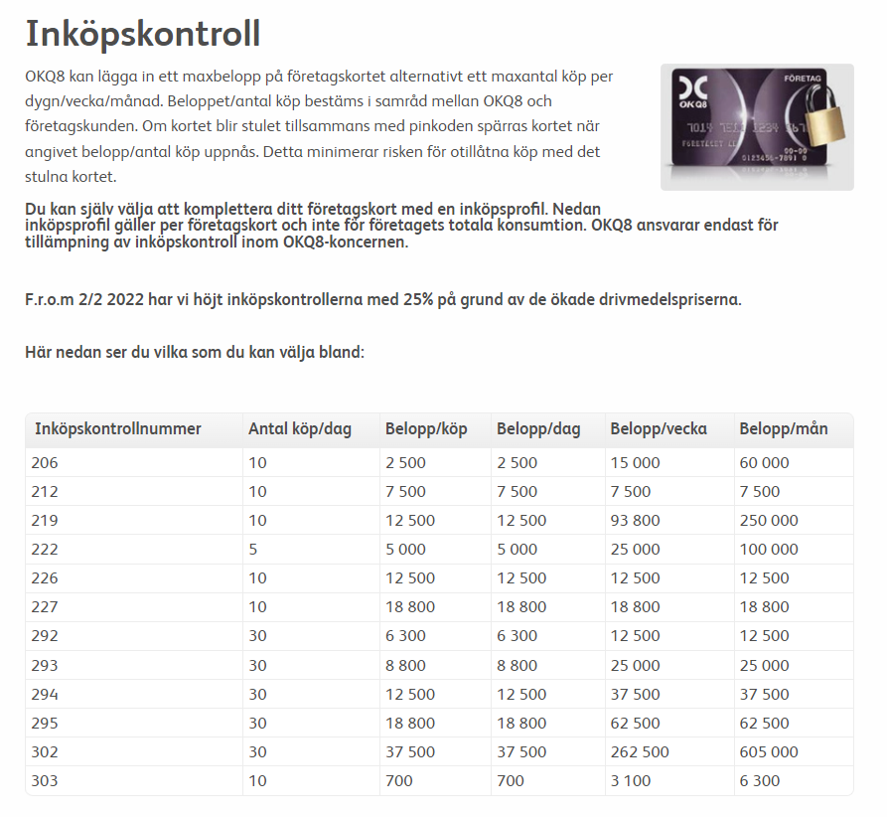

206
212
219
222
226
227
292
293
294
295
302
303

